Chi tiết địa chất
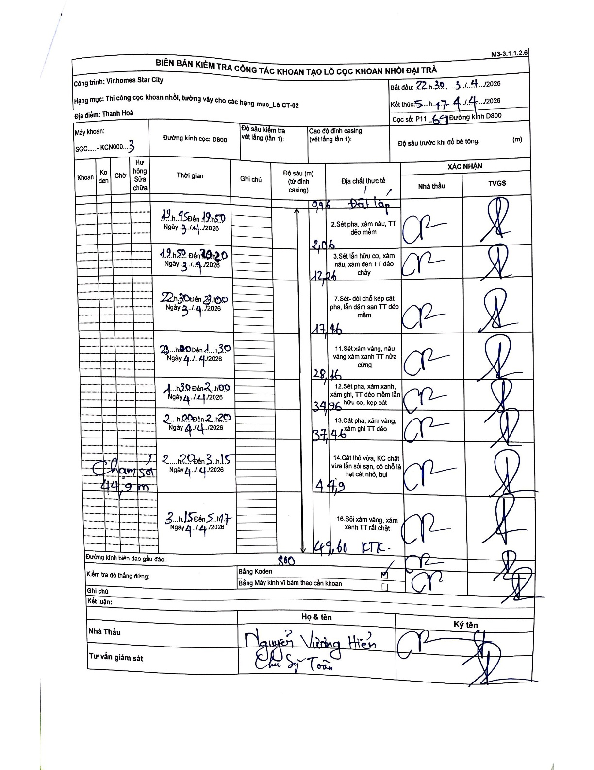
Dự án | Star City Thanh Hóa
Hạng mục | Thi công cọc khoan nhồi, tường vây cho các hạng mục_Lô CT-02
Tên bộ phận | Thanh Hoá
Số hiệu cọc | P11-64
Tên Máy khoan | SGC-KCN0003
Đường kính | D800
Bắt đầu thi công | 22:30 03/04/2026
Kết thúc thi công | 05:17 04/04/2026

Địa chất TT | Đường kính | Mô tả lớp thiết kế | Từ (h) | Đến (h) | Cao độ từ | Cao độ đến | T.Gian (h) | Dài (m) | V (m/h) | Ghi chú
Đất lấp | D800 | Đất lấp | 19:45 03/04/2026 | 19:50 03/04/2026 | 0 | -0.96 | 0.08 | 0.96 | 11.52
2 | D800 | Sét pha, xám nâu, TT dẻo mềm | 19:50 03/04/2026 | 20:20 03/04/2026 | -0.96 | -2.06 | 0.5 | 1.1 | 2.2
3 | D800 | Sét lẫn hữu cơ, xám nâu, xám đen TT dẻo chảy | 22:30 03/04/2026 | 23:00 03/04/2026 | -2.06 | -12.26 | 0.5 | 10.2 | 20.4
4 | D800 | Sét- đôi chỗ kẹp cát pha, lẫn dăm sạn TT dẻo mềm | 23:20 04/04/2026 | 01:30 04/04/2026 | -12.26 | -17.46 | 2.17 | 5.2 | 2.4
5 | D800 | Sét xám vàng, nâu vàng xám xanh TT nửa cứng | 01:30 04/04/2026 | 02:00 04/04/2026 | -17.46 | -28.16 | 0.5 | 10.7 | 21.4
6 | D800 | Sét pha, xám xanh, xám ghi, TT dẻo mềm lẫn hữu cơ, kẹp cát | 02:00 04/04/2026 | 02:20 04/04/2026 | -28.16 | -34.96 | 0.33 | 6.8 | 20.4
7 | D800 | Cát pha, xám vàng, xám ghi TT dẻo | 02:20 04/04/2026 | 03:15 04/04/2026 | -34.96 | -37.46 | 0.92 | 2.5 | 2.73
8 | D800 | Cát thô vừa, KC chặt vừa lẫn sỏi sạn, có chỗ là hạt cát nhỏ, bụi | 03:15 04/04/2026 | 05:17 04/04/2026 | -37.46 | -44.9 | 2.03 | 7.44 | 3.66 | Chạm sỏi 44,9 m
9 | D800 | Sỏi xám vàng, xám xanh TT rất chặt | 05:17 04/04/2026 | 04/04/2026 | -44.9 | -49.6 | 18.72 | 4.7 | 0.25 | KTK

ẢNH BIÊN BẢN GỐC

